상품제안서
uni 제트스트림 라이트터치 멀티4+1볼펜 0.5 | 상품코드: S43594

 |  |  |  |  |  |  | 02-713-8555 | www.synergygift.co.kr
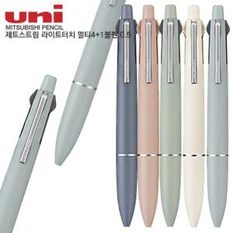

【상세/제작정보】

【인쇄/포장옵션】 | 실크 / 밀봉OPP포장

【공급단가】 | 수량 | 50~ | 100~ | 500~ | 1,000~ | 2,000~
*VAT별도 | 단가 | 10,790원 | 10,360원 | 9,860원 | 9,610원 | 9,440원

【상품 URL】 | https://www.synergygift.co.kr:443/src/goods_detail.php?gdno=43594

